PLANILHA PARA EMPRESA
VERSÃO 04 MAIO 2022
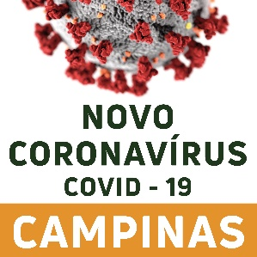 | PLANILHA DE INVESTIGAÇÃO DE SÍNDROME GRIPAL E COVID-19 NOS SERVIÇOS PÚBLICOS DE ADMINISTRAÇÃO DIRETA E INDIRETA DA PREFEITURA MUNICIPAL DE CAMPINAS E/OU SERVIÇOS DA INICIATIVA PRIVADA
Nome da Empresa | Ramo de atividade | Nome do caso | Data de Nascimento | Idade (anos) | CPF | Telefone de contato | Setor/Turno de trabalho | Último dia presencial na empresa | Apresentou sintomas? | Data do início de sintomas | Febre | Calafrios | Dor de Garganta | Dor de Cabeça | Tosse | Coriza | Obstrução Nasal | Disturbios e olfativos e gustativos | Diarréia | Teve contato com algum caso confirmado na empresa? | Se sim, com quem? | Teve contato com algum caso confirmado fora da empresa? | Se sim, com quem? | Coletou exame para covid-19? | Qual exame? | Data da coleta do exame? | Resultado do exame | Foi vacinado? | Número de dose de vacina

